Q3.2
Maximum flow
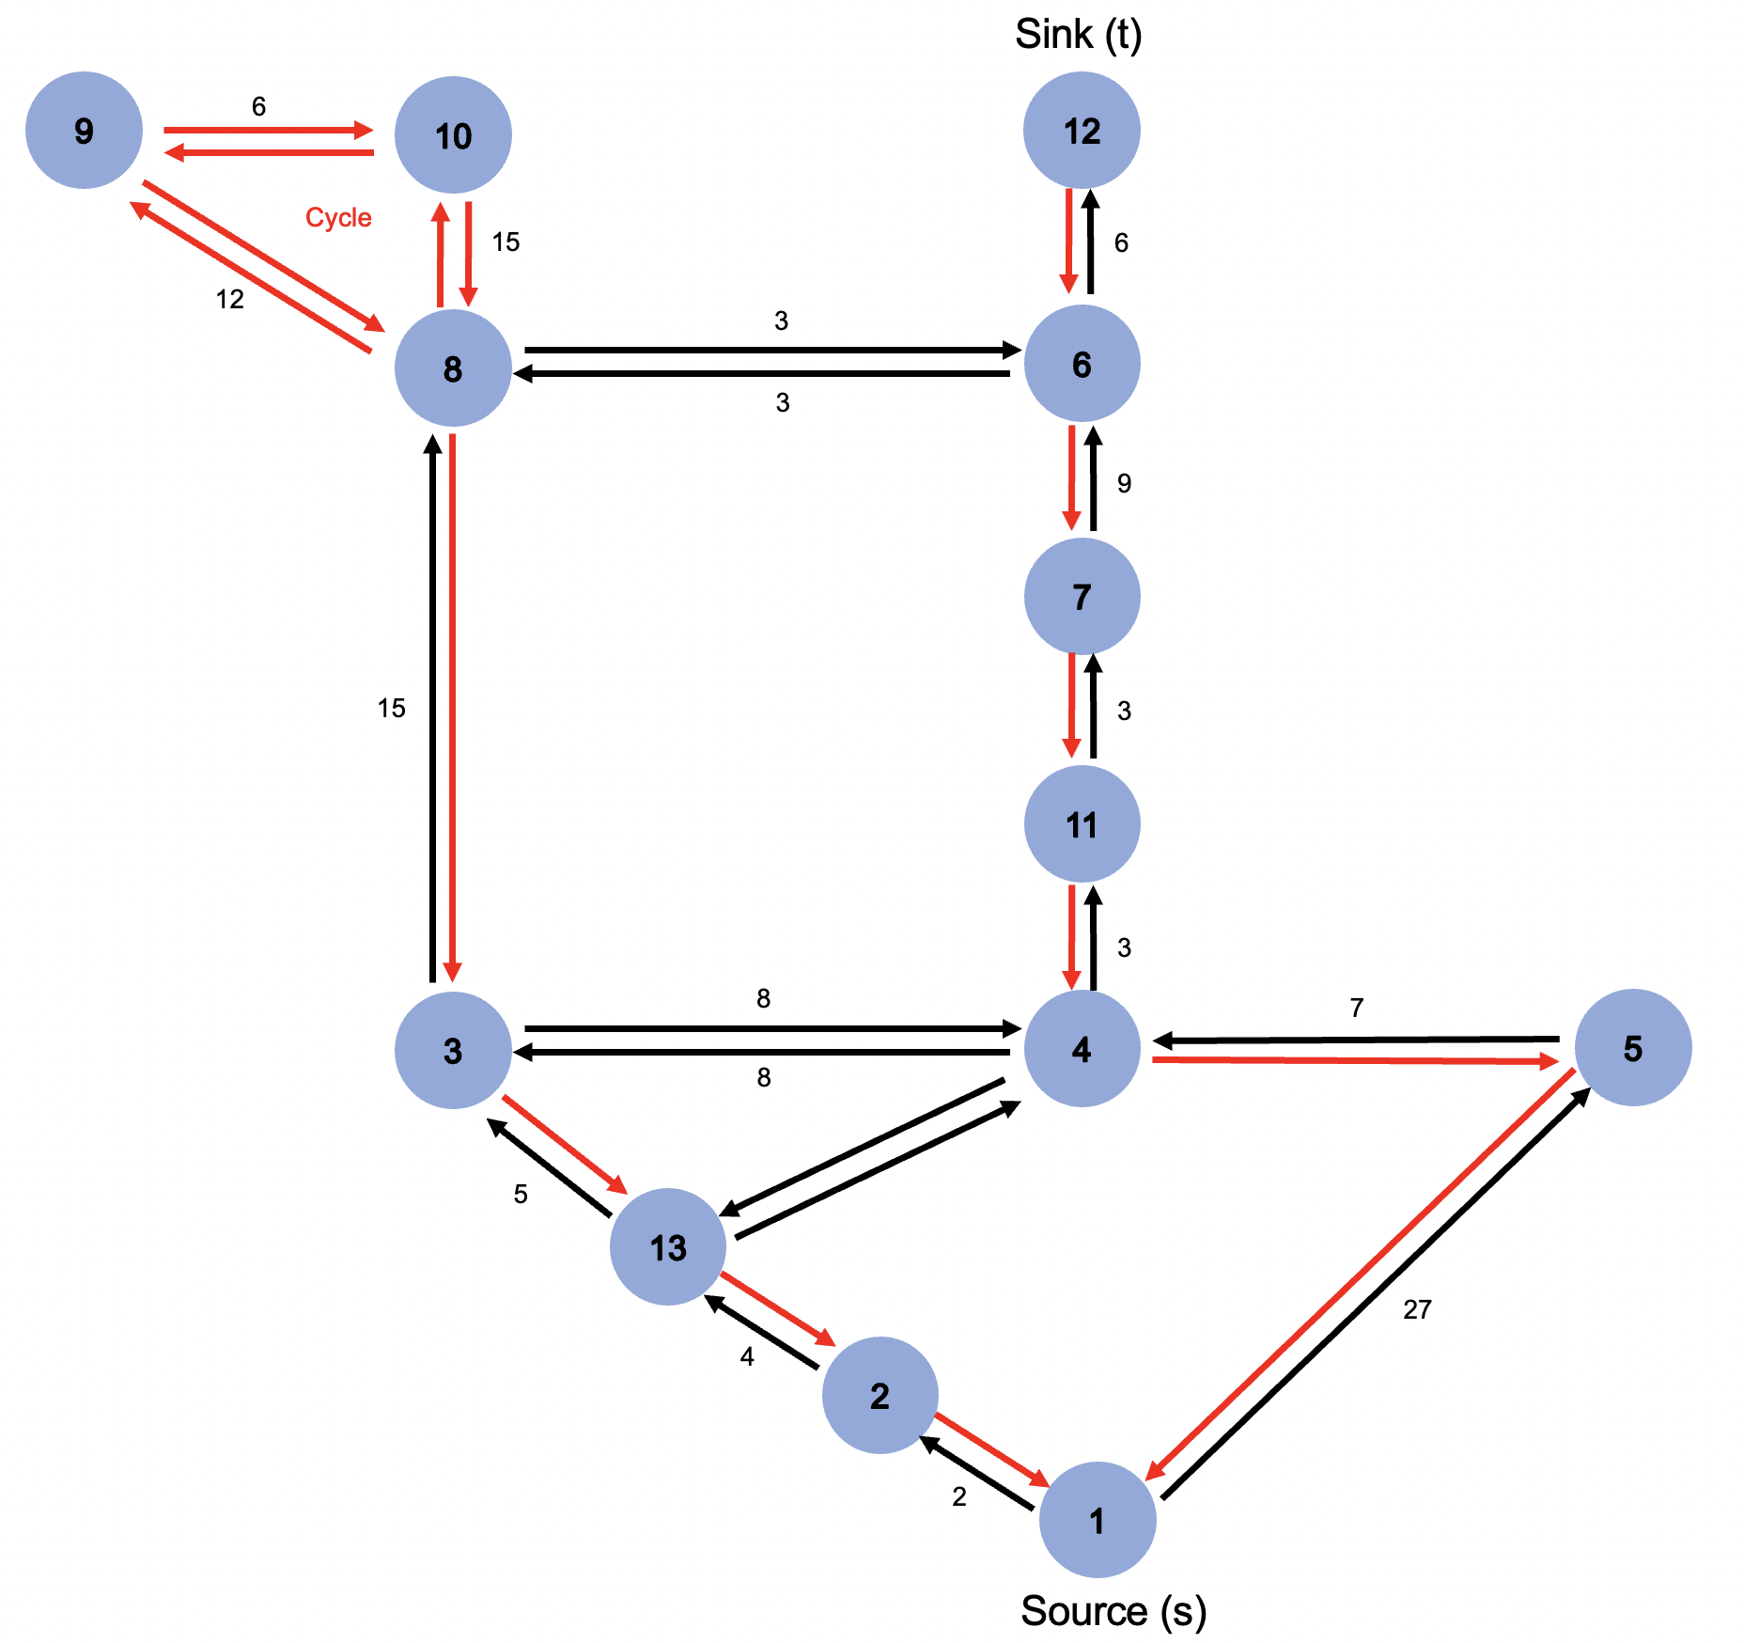
From | To | Profit | Flow | Node | Outflow | Inflow | Net outflow |  | Required netflow
1 | 2 | 2 | 0 | 1 | 1 | 0 | 1 | = | 1 | Start
1 | 5 | 27 | 1 | 2 | 0 | 0 | 0 | = | 0
2 | 1 | 2 | 0 | 3 | 1 | 1 | 0 | = | 0
2 | 13 | 4 | 0 | 4 | 1 | 1 | 0 | = | 0
3 | 4 | 8 | 0 | 5 | 1 | 1 | 0 | = | 0
3 | 8 | 15 | 1 | 6 | 1 | 1 | 0 | = | 0
3 | 13 | 5 | 0 | 7 | 0 | 0 | 0 | = | 0
4 | 3 | 8 | 0 | 8 | 1 | 1 | 0 | = | 0
4 | 5 | 7 | 0 | 9 | 0 | 0 | 0 | = | 0
4 | 11 | 3 | 0 | 10 | 0 | 0 | 0 | = | 0
4 | 13 | 10 | 1 | 11 | 0 | 0 | 0 | = | 0
5 | 1 | 27 | 0 | 13 | 1 | 1 | 0 | = | 0
5 | 4 | 7 | 1 | 12 | 0 | 1 | -1 | = | -1 | Destination
6 | 7 | 9 | 0
6 | 8 | 3 | 0 | Cycle prevention
6 | 12 | 6 | 1 | 2 and 1 | 0 | = | 0
7 | 6 | 9 | 0 | 5 and 1 | 0 | = | 0
7 | 11 | 3 | 0 | 13 and 2 | 0 | = | 0
8 | 3 | 15 | 0 | 3 and 13 | 0 | = | 0
8 | 6 | 3 | 1 | 8 and 3 | 0 | = | 0
8 | 9 | 12 | 0 | 11 and 4 | 0 | = | 0
8 | 10 | 15 | 0 | 4 and 5 | 0 | = | 0
9 | 8 | 12 | 0 | 7 and 11 | 0 | = | 0
9 | 10 | 6 | 0 | 6 and 7 | 0 | = | 0
10 | 8 | 15 | 0 | 8 and 9 | 0 | = | 0
10 | 9 | 6 | 0 | 9 and 10 | 0 | = | 0
11 | 4 | 3 | 0 | 10 and 8 | 0 | = | 0
11 | 7 | 3 | 0 | 9 and 8 | 0 | = | 0
12 | 6 | 6 | 0 | 10 and 9 | 0 | = | 0
13 | 2 | 4 | 0 | 8 and 10 | 0 | = | 0
13 | 3 | 5 | 1 | 12 and 6 | 0 | = | 0
13 | 4 | 10 | 0

Objective:
Find the maximum total profit that connects project 1 to project 12
total profit | 73 | 1→5→4→13→3→8→6→12

